Hoja1
FECHA
NV
NOMBRE
DIRECCION
RUT
CONDICIONES
DESC
CIUDAD
ENTREGA
TRANSPORTE
NOTA

 | DESPACHO INMEDIATO |  |  |  |  |  | 2025-08-07
VESTIR HOMBRE |  |  |  |  |  |  |  | PA02 | PA03 | PA04 | TOTAL
COLECCIÓN NEW WALK 2025 | ART. |  | COLOR | Nº | PRECIO | STOCK | COMPRA
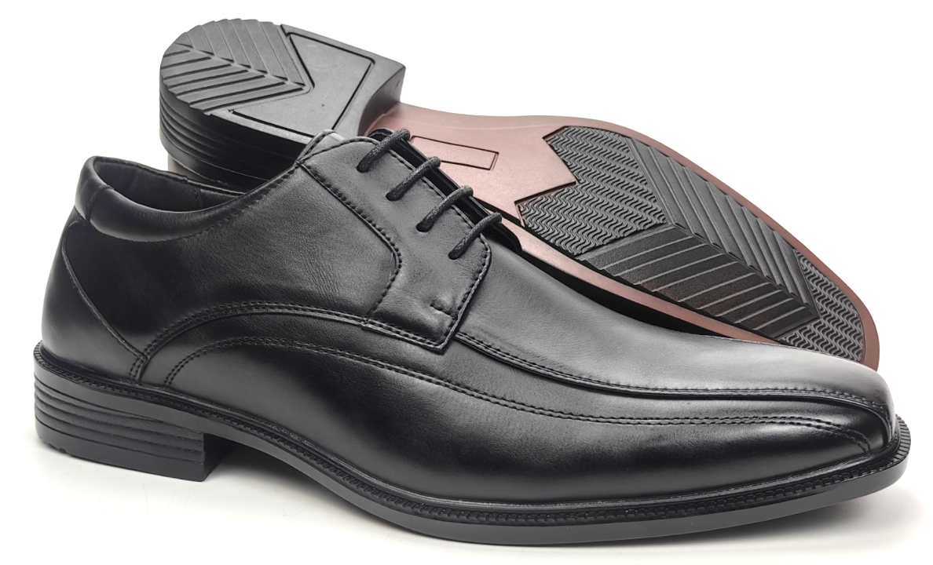

 | ZM24-10123 | PU | BLACK | 39-44 | $ 10,990 | 180 |  | 15 | 15 | 15 | 45

 | 39-44=2 3 4 3 2 1=15

 | ZM24-11180 | PU | BROWN | 39-44 | $ 11,990 | 254

 | 39-44=2 3 4 3 2 1=15

 | ZM24-11180 | PU | BLACK | 39-44 | $ 11,990 | 164

 | 39-44=2 3 4 3 2 1=15

 | ZM24-22610-90 | PU | BLACK | 39-44 | $ 11,990 | 194 |  | 15 | 15 | 15 | 45

 | 39-44=2 3 4 3 2 1=15

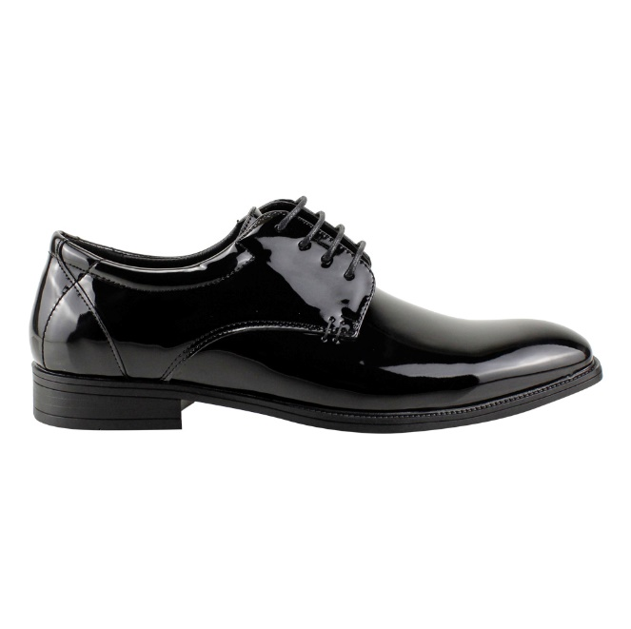

 | ZM24-22610-91 | PU | CHAROL | 39-44 | $ 11,990 | 120 |  | 15 | 15 | 15 | 45

 | 39-44=2 3 4 3 2 1=15

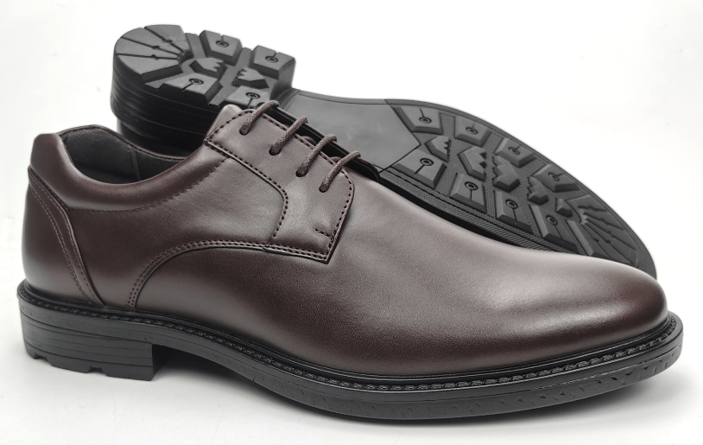

 | ZM22-1552 | PU | DARK BROWN | 39-44 | $ 10,990 | 210

 | 39-44=2 3 4 3 2 1=15

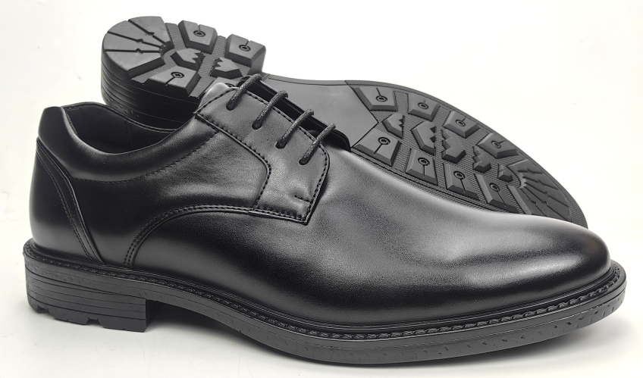

 | ZM22-1552 | PU | BLACK | 39-44 | $ 10,990 | 300

 | 39-44=2 3 4 3 2 1=15

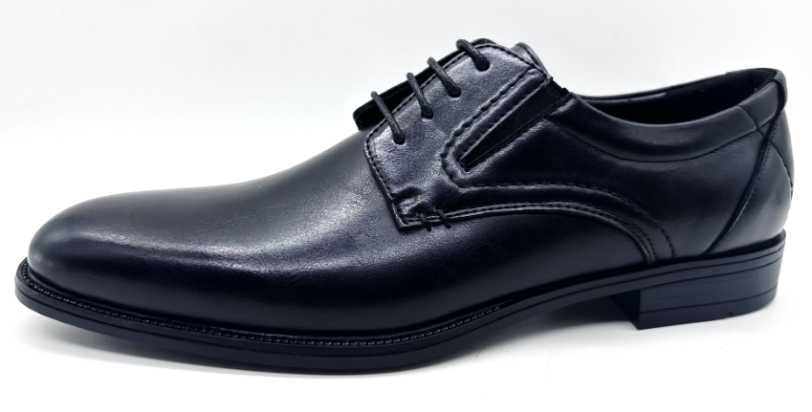

 | ZM24-Z2510 | PU | BLACK | 39-44 | $ 11,490 | 255 |  |  |  | 15 | 15

 | 39-44=2 3 4 3 2 1=15

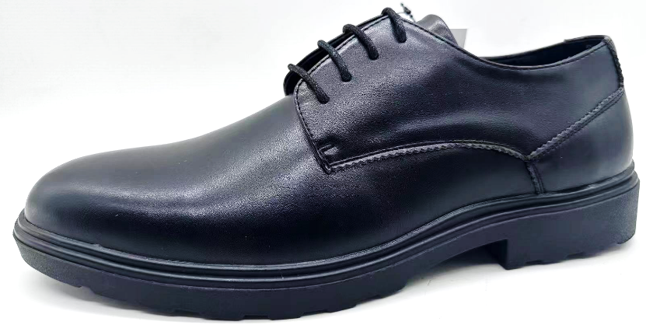

 | ZM23-Z10175 | PU | BLACK | 39-44 | $ 11,490 | 315

 | 39-44=2 3 4 3 2 1=15

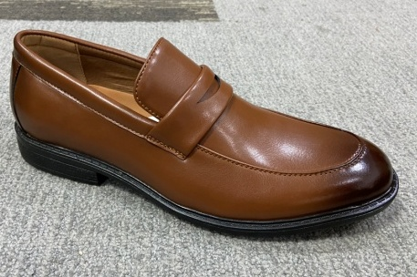 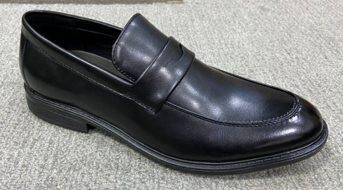

 | ZM21-1212 | PU | BLACK | 39-44 | $ 10,990 | 30
 |  |  | TAN |  | $ 8,990 | 150
 |  |  |  |  | OFERTA

 | 39-44=2 3 4 3 2 1=15

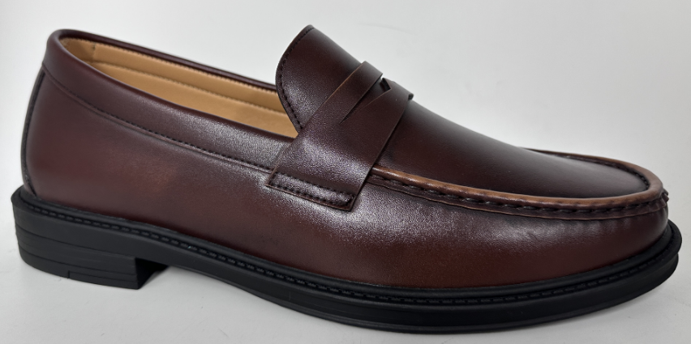

 | ZM24-M26321 | PU | BROWN | 39-44 | $ 11,990 | 330

 | 39-44=2 3 4 3 2 1=15

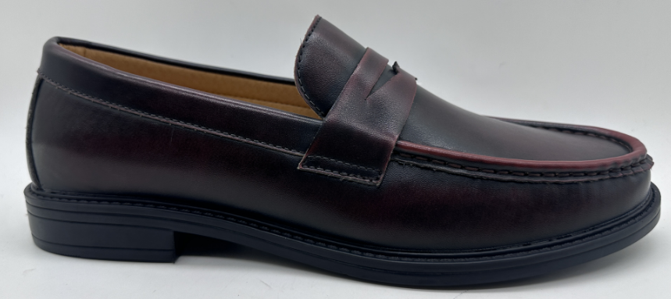

 | ZM24-M26321 | PU | DARK BROWN | 39-44 | $ 11,990 | 360

 | 39-44=2 3 4 3 2 1=15

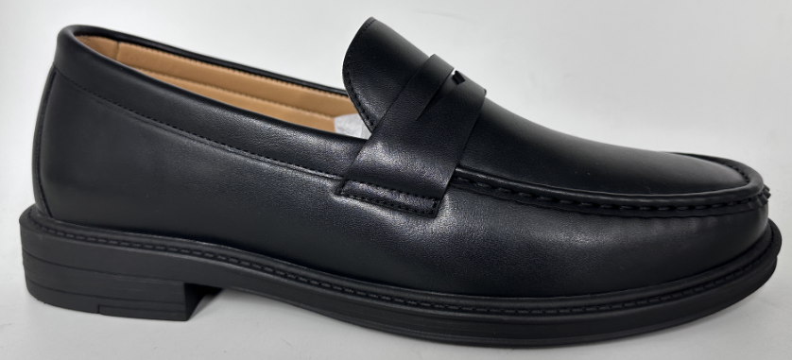

 | ZM24-M26321 | PU | BLACK | 39-44 | $ 11,990 | 315

 | 39-44=2 3 4 3 2 1=15

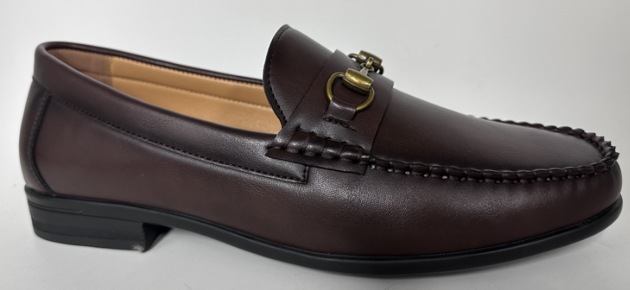

 | ZM24-M200 | PU | DARK BROWN | 39-44 | $ 11,990 | 315

 | 39-44=2 3 4 3 2 1=15

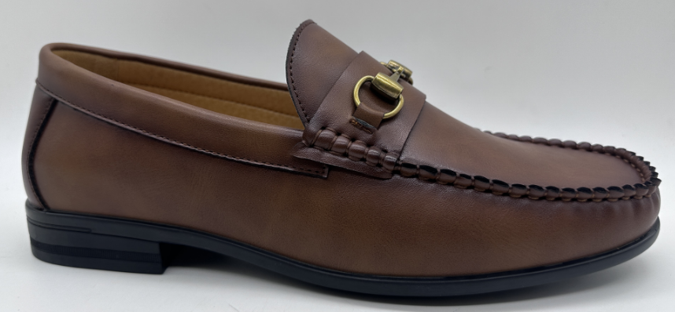

 | ZM24-M200 | PU | BROWN | 39-44 | $ 11,990 | 315

 | 39-44=2 3 4 3 2 1=15

 |  |  |  |  |  |  |  | 45 | 45 | 60 | 150

